様式第6号(健康保険等の加入)
様式第６号 |  |  |  |  |  |  | 健康保険等の加入状況調書 |  |  |  |  |  |  |  |  |  |  |  |  |  | 令和７・８年度版（令和８年５月追加申請用）（コンサル）
要提出

 |  |  |  |  |  |  |  | 行政庁記入欄
 | 必ず読んでください！
 | 建設コンサルタントの入札参加資格については、申請日時点での社会保険等（健康保険、厚生年金保険、雇用保険）の加入が要件となります。
 |  | ※適用除外者の場合、申請先の自治体に関する制限はありません。
 |  | ※ご自分が適用除外者であるかを確認する場合は、「申請の手引き」をご覧いただくとともに、
 |  |  | 管轄の年金事務所（健康保険、厚生年金保険）、ハローワーク（雇用保険）へお問合せください。
 |  | ※なお、下妻市及びつくばみらい市については、社会保険（健康保険、厚生年金保険）及び雇用保険に未加入でも申請可能です。

1 | 商号又は名称 |  |  |  | さしすせそたちつてと建設株式会社
2 | 代表者氏名 |  |  |  | 代表取締役 茨城 健次郎
3 | 本社（店）電話番号（ハイフン区切） |  |  |  |  |  |  | ※(例) | ０ | ２ | ９ | － | ３ | ０ | １ | － | ４ | ３ | ３ | ４
 |  |  |  |  |  |  |  |  |  |  |  |  |  |  |  |  |  |  |  | 行政庁 確認欄
4 | 法人番号（13桁） ※2桁目から入力(1桁目は自動計算） |  |  |  |  |  |  | ※国税庁長官が発行する法人番号指定通知書または法人番号 公表サイトで確認できます。（添付不要）
 |  |  |  |  | （注）必ず記載すること。（個人事業主は記載不要）
5 | 健康保険の加入状況 |  |  |  |  | １：加入（申請時） ２：適用除外 ３：未加入

6 | 厚生年金保険の加入状況 |  |  |  |  | １：加入（申請時） ２：適用除外 ３：未加入

7 | 雇用保険の加入状況 |  |  |  |  | １：加入（申請時） ２：適用除外 ３：未加入

8 | 保険加入の証明書の提出 |  |  |  |  |  |  |  |  |  |  | どちらかに〇をつけてください

 |  | 5.健康保険、6.厚生年金保険において加入している（「１」を選択した）場合は以下の証明書類が提出必須です
 |  |  |  | 標準報酬決定通知書の写し若しくは健康保険及び厚生年金保険の保険料納入に係る「領収証書又は証明書」の写し |  |  |  |  |  |  |  | 添付あり |  |  | 添付なし

 |  | 7.雇用保険に加入しているにおいて（「１」を選択した）場合は以下の証明書類が提出必須です
 |  |  |  | 雇用保険被保険者資格取得等確認通知書（事業主通知用）の写し若しくは組合発行の「労働保険成立証明書」 |  |  |  |  |  |  |  | 添付あり |  |  | 添付なし

 |  | ※詳細は、「申請の手引き ８．申請書の記載要領及び添付書類 の （15）健康保険等の加入状況調書【様式第６号】」参照

様式第６号(サンプル)
１、健康保険、厚生年金保険加入の証明書 | ２、雇用保険被加入の証明書

健康保険、厚生年金保険に加入していることを証明する次のいずれかの資料（１名分）を提出願います | 雇用保険に加入していることを証明する次のいずれかの資料（１名分）を提出願います

・健康保険・厚生年金保険被保険者標準報酬決定通知書の写し | ・雇用保険被保険者資格取得等確認通知書（事業主通知用）の写し
・申請時直前の健康保険及び厚生年金保険の保険料納入に係る「領収証書又は証明書」の写し | ・労働保険事務組合を通じて雇用保険に加入している場合は、組合発行の「労働保険成立証明書」、又は組合に提出した
・上記書類がない場合は、資格取得届（年金事務所受付印押印のもの）の写し | 労働保険料等算定基礎賃金等の報告の控え及びこれにより報告した保険料納入に係る「領収通知書」等の写し

金額を黒塗りする場合は、下１桁が見えるように消込をしてください
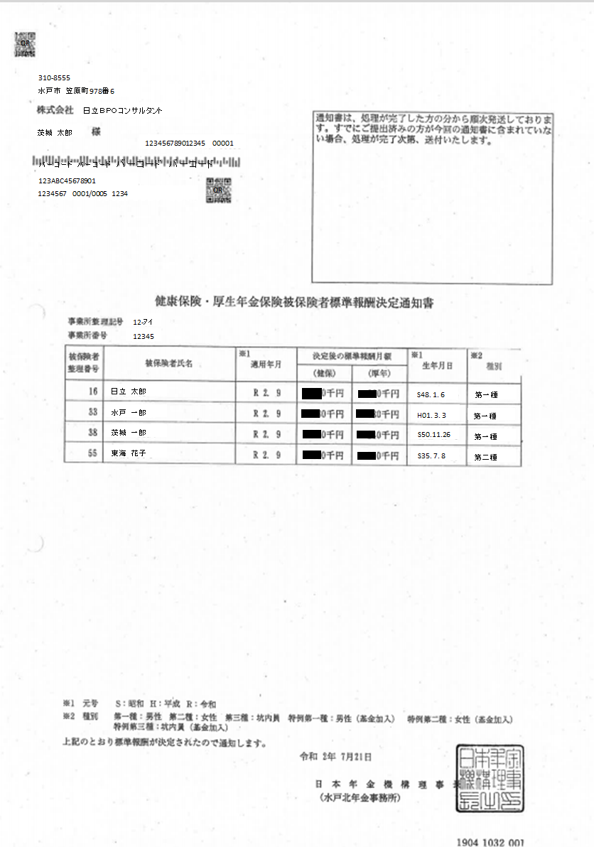

共通書類２表紙
表紙 |  |  |  |  |  |  | 令和７・８年度版（令和８年５月追加申請用）（コンサル）
要提出
市町村への申請が無い（茨城県のみへの申請）場合は、提出不要です

共通書類２

（建設コンサル等）

建設コンサル等業者名 | さしすせそたちつてと建設株式会社

書類名 | 申請者記載欄 |  | センター 確認欄 | 備考
 | （23）以外はどちらかを○で囲んでください
(20)年間委任状 【様式第10号】 | 委任する営業所 があります ＊提出必須です | 委任する営業所 はありません *作成不要です |  | 委任する営業所ごとに書類を作成願います。 （提出対象：水戸市、日立市、土浦市、石岡市、結城市、龍ケ崎市、下妻市、常陸太田市、高萩市、北茨城市、牛久市、鹿嶋市、潮来市、守谷市、坂東市、稲敷市、かすみがうら市、桜川市、神栖市、行方市、鉾田市、つくばみらい市、小美玉市、茨城町、大洗町、東海村、大子町、美浦村、阿見町、河内町、八千代町）
(21)営業所等の状況調書 【様式第11号】 | 県内に営業所があります ＊提出必須です | 県内に営業所はありません *作成不要です |  | 県内に本社(本店）以外の営業所(支店)がある場合は提出が必要です。
(22)使用印鑑届 【様式第12号】 | 提出した印鑑証明書以外の印鑑を使用します ＊提出必須です | 提出した印鑑証明書の印を使います *作成不要です |  | 印鑑証明書以外の印鑑が複数ある場合使用する印鑑ごとに書類を作成願います。 （提出対象：日立市、土浦市、石岡市、結城市、龍ケ崎市、下妻市、高萩市、北茨城市、牛久市、鹿嶋市、潮来市、守谷市、坂東市、稲敷市、かすみがうら市、桜川市、神栖市、行方市、鉾田市、つくばみらい市、小美玉市、茨城町、大洗町、大子町、美浦村、阿見町、河内町、八千代町）
(23)印鑑証明書 | 提出必須です |  |  | 原本を提出すること。（３ヶ月以内発行のもの）

※このチェック表を表紙として、左上１カ所をホチキス止めすること。
 |  |  |  |  | 行政庁記入欄 | 受付番号

 |  |  |  |  |  | 審査者

様式第11号(営業所等の状況調書)
様式第１１号 |  |  |  |  |  |  |  | 令和７・８年度版（令和８年５月追加申請用）（コンサル）
営 業 所 等 の 状 況 調 書

１ 所在地
 | 区分 | 営業所等（従たる営業所）
 | 住所
 | 営業所名
 | 営業所長等 氏名
 | 電話番号
 | FAX番号

２ 営業所の状況
 | □専用事務所 |  | →事業所の面積（ ㎡） □ 自社所有 □ 賃貸オフィス
 | □従業員住宅兼用 |  | →専有面積 （ ㎡）
 | □その他 |  | （状況を記入 ）

３ 営業所の従業員（欄が不足する場合は、任意で様式を作成して追加添付しても可（一枚まで））
 | 役職名 |  | 氏名 | 営業所等への 就任年月日 | 法令による免許等 |  | 常勤非常勤の別
 |  |  |  |  | 名称 | 取得年月日

 |  |  | 営業所の外観写真
貼付欄

 |  |  | 営業所内部の写真
貼付欄

